Sheet1
页面统计

编号 | 页面名称 | 图例 |  |  |  |  |  | 数量

1 | 弹窗页面； | 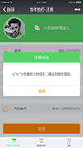 | 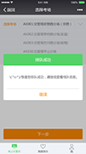 | 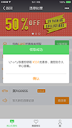 |  |  |  | 1.5

2 | 使用优惠券； | 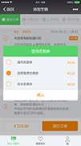 |  |  |  |  |  | 1 |  | js*1

3 | 我的订单； 历史订单； | 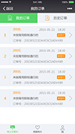 | 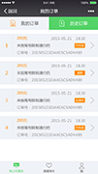 |  |  |  |  | 1.5

4 | 订单详情已完成； 订单详情逾期； 订单详情处理中； | 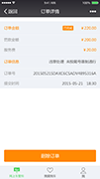 | 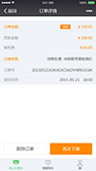 | 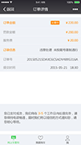 |  |  |  | 2.5

5 | 个人中心； 会员信息； | 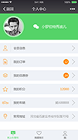 | 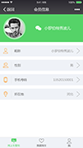 |  |  |  |  | 2

6 | 修改昵称； 选择性别； 更换手机号； 绑定手机号； 常用地址； 添加常用地址； |  | 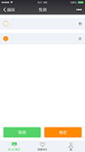 |  | 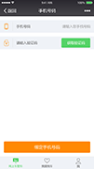 | 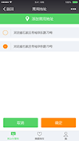 |  | 5.5 |  | js*2

7 | 可用优惠券； 已用优惠券； | 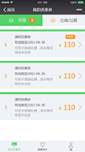 | 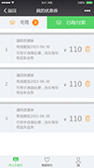 |  |  |  |  | 1.5

8 | VIP服务； 我的车辆； | 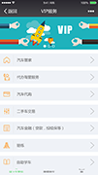 | 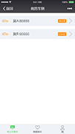 |  |  |  |  | 1.5

9 | 我的积分； | 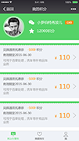 |  |  |  |  |  | 1

10 | 兑换成功； 兑换未成功； | 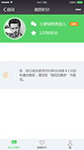 | 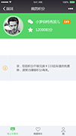 |  |  |  |  | 1.5

11 | 我要抽； 抽中； 未抽中； | 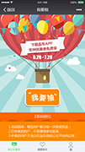 | 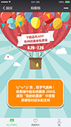 | 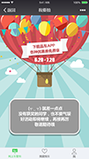 |  | 背景图片； “我要抽”为按钮图片； |  | 2

 |  |  |  |  |  |  |  | 21.5

 |  |  |  |  |  |  |  | js | 600*3 | ¥1,800
 |  |  |  |  |  |  |  |  | 350*18.5 | ¥6,475
 |  |  |  |  |  |  |  | 共 |  | ¥8,275

